登陆
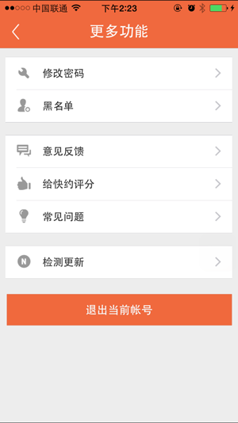
 |  |  |  | 登陆

 |  | ⬇ | 登陆分为4个功能 |  | ⬇ | ⬇ | ⬇
 |  | 登陆 |  |  | 注册 | 找回密码 | 个人中心
 | 短信登陆 | 微信登陆 | facebook |  | 手机注册 | 手机找回 | 信息完善
功能编号 | 1.1 | 1.2 | 1.3 |  | 1.4 | 1.5 | 1.6
 |  |  |  |  |  |  | ⬇ | ⬇ | ⬇ | ⬇ | ⬇ | ⬇ | ⬇
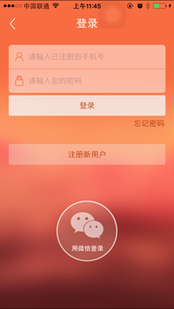
示意图 |  |  |  |  |  |  | 我的钱包 | 出售技能 | 邀约列表 | 我发布的需求 | 新技能get | 联系人 | 更多功能
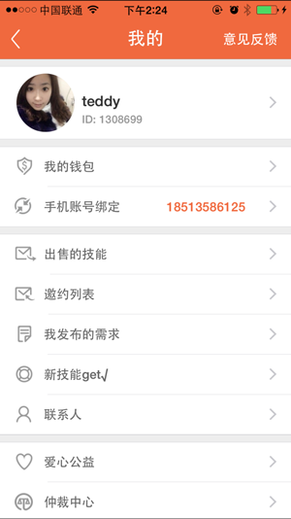
 |  |  |  |  |  |  | 1.6.1 | 4.1 | 1.6.2 | 1.6.3 | 1.6.4 | 1.6.5 | 1.6.6
 |  |  |  |  |  |  |  |  |  |  |  |  | ⬇ | ⬇ | ⬇ | ⬇ | ⬇ | ⬇
 |  |  |  |  |  |  |  |  |  |  |  |  | 修改密码 | 黑名单 | 意见反馈 | 评分 | 常见问题 | 检测更新
 |  |  |  |  |  |  |  |  |  |  |  |  | 1.6.6.1 | 1.6.6.2 | 1.6.6.3 | 1.6.6.4 | 1.6.6.5 | 1.6.6.6

聊天
 |  |  | 聊天

 | ⬇ | 聊天分为4个功能 |  | ⬇ | ⬇ | ⬇
 | 聊天列表 |  |  | 谁看过我 | 推送历史 | 快约小助手
功能编号 | 2.1 |  |  | 2.2 | 2.3 | 2.4
 | 点击列表项进入聊天界面
 | ⬇
 | 聊天界面
功能编号 | 2.1.1
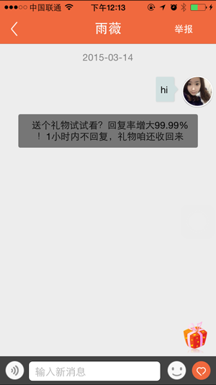
示意图

出售技能
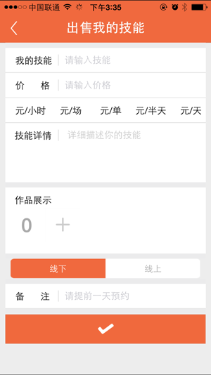
 |  |  | 出售技能

 | ⬇ | 出售技能分为1个功能
 | 出售技能
功能编号 | 4.1

约模特
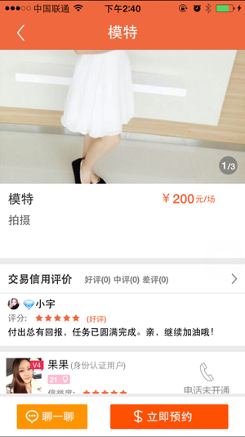
 |  |  |  |  | 约模特

 | ⬇ | ⬇ | 约模特分为4个功能 |  |  |  |  | ⬇ | ⬇
 | 模特展示 | 条件筛选 |  |  |  |  |  | 聊天 | 个人中心
编号 | 5.1 | 5.2 |  |  |  |  |  | 2 | 1.6
 | ⬇
 | 单独模特展示 |  |  | 聊一聊 | 电话沟通 | 关注 | 拉黑举报
编号 | 5.1.1 |  |  | 5.1.2 | 5.1.3 | 5.1.4 | 5.1.5
 | ⬇ | ⬇ | ⬇ | ⬇
 | 模特图片展示 | 模特评论展示 | 立即预约 | 2.1.1
编号 | 5.1.1.1 | 5.1.1.2 | 5.1.1.3
 | ⬇ | ⬇ | ⬇
 | 图片展示界面 | 评论展示界面 | 预约界面
编号 | 5.1.1.1.1 | 5.1.1.2.1 | 5.1.1.3.1

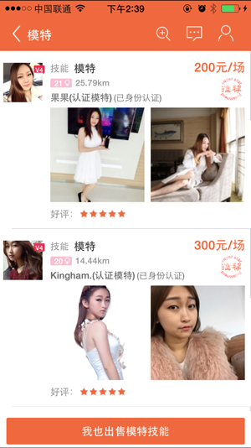
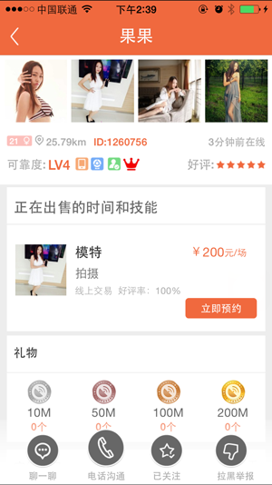
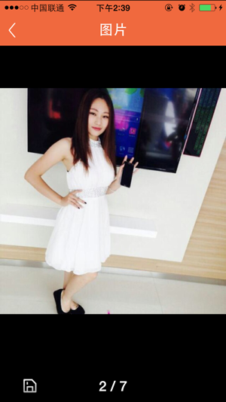
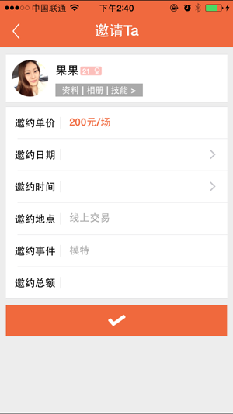
编号 | 5.1 5.1.1 5.1.1.1.1 5.1.1.2.1 5.1.1.3.1
示意图

需求大厅
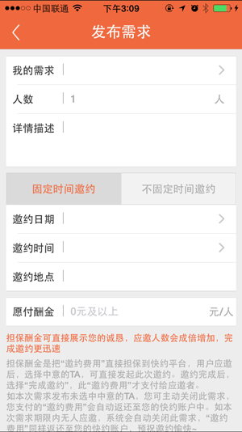
 |  | 需求大厅

⬇ | 需求大厅分为2个功能 |  | ⬇ | ⬇
需求展示 |  |  | 发布需求 | 需求筛选
5.1 |  |  | 5.2 | 5.3
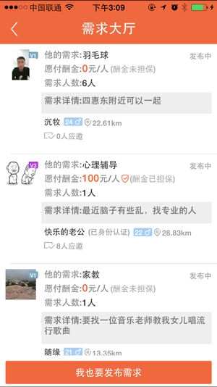
 |  |  | ⬇
 |  |  | 发布需求
 |  |  | 5.2.1

